chl
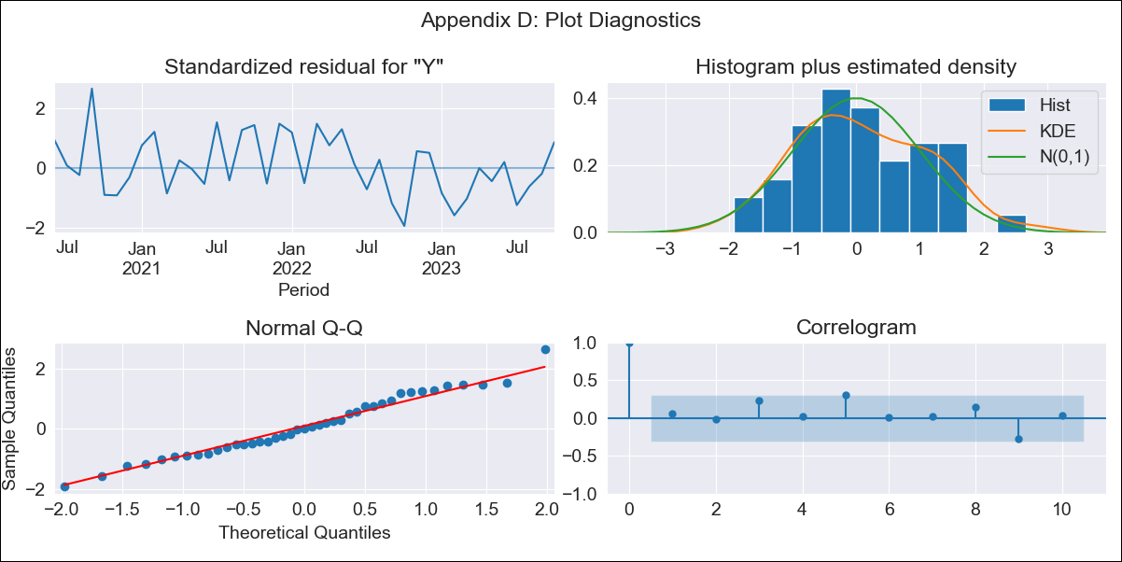
chl - Inflation - Next 12 months forecast as of: 2023-10-01

Model | SARIMAX - [(3, 1, 0), (2, 0, 0, 12)] | Exogenous Variables | Expectativas de inflación en el mes , Expectativas de inflación en el mes siguiente, Expectativas de inflación en 11 meses, Expectativas de inflación en 23 meses, 1.Inflation (CPI var. in%). Next CPI to be published, 2.Inflation (CPI var. in%). next month, 3.Inflation (CPI var. in%). 2 next month, 4.Inflation (CPI var. in%). 12 months (1 to 12), 5.Inflation (CPI var. in%). Next 12 months (13 to 24)
Training Data | 2018-02-01 to 2022-11-01
Test Data | 2022-11-01 to 2023-10-01

Date | Inflation Change YoY % | Lower Bound - 95% Confidence Interval | Upper Bound - 95% Confidence Interval
2023-11-01 | 4.09 | 3.56 | 4.63
2023-12-01 | 3.67 | 2.8 | 4.54
2024-01-01 | 3.68 | 2.51 | 4.85
2024-02-01 | 3.25 | 1.63 | 4.86
2024-03-01 | 3.35 | 1.29 | 5.42
2024-04-01 | 3.46 | 0.95 | 5.97
2024-05-01 | 3.71 | 0.7 | 6.71
2024-06-01 | 3.69 | 0.18 | 7.2
2024-07-01 | 4.37 | 0.35 | 8.4
2024-08-01 | 4.67 | 0.12 | 9.23
2024-09-01 | 4.79 | -0.31 | 9.9
2024-10-01 | 5.18 | -0.47 | 10.83

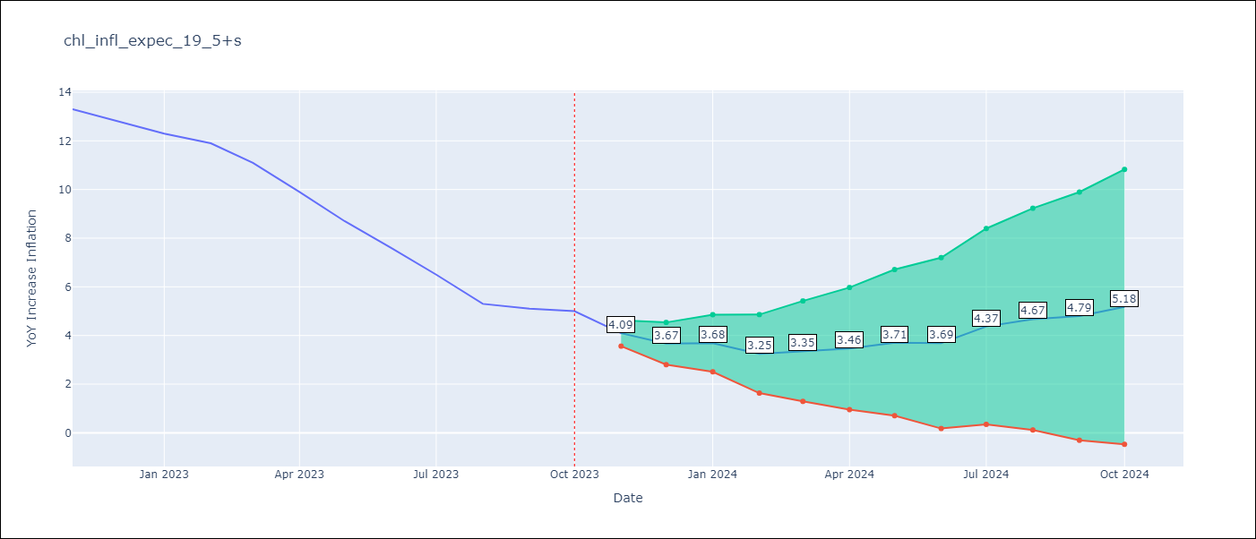

Test Metrics
RMSE | 3.52
Naive RMSE | 0.86
MAPE | 45.13%

Test Predictions
Date | Predicted | Actual
2022-11-01 | 13.39 | 13.3
2022-12-01 | 13.14 | 12.8
2023-01-01 | 12.97 | 12.3
2023-02-01 | 13.36 | 11.9
2023-03-01 | 12.81 | 11.1
2023-04-01 | 12.32 | 9.9
2023-05-01 | 11.68 | 8.7
2023-06-01 | 11.18 | 7.6
2023-07-01 | 10.82 | 6.5
2023-08-01 | 10.61 | 5.3
2023-09-01 | 10.98 | 5.1
2023-10-01 | 10.87 | 5

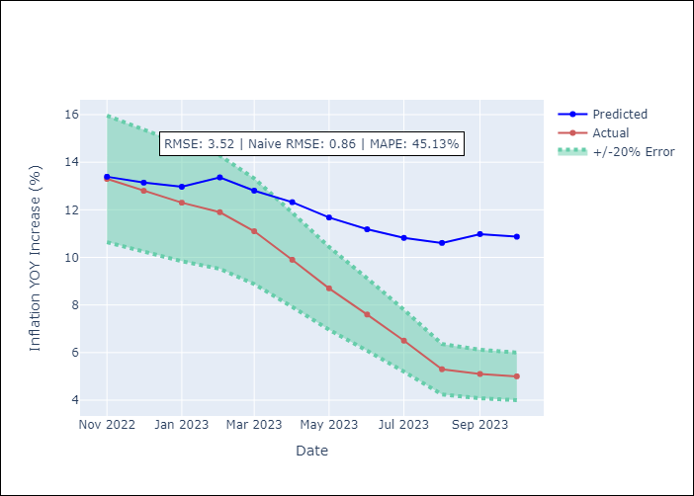

Appendix A: Model Summary
Model | SARIMAX(3, 1, 0)x(2, 0, 0, 12)
Sample | 02-01-2018- 10-01-2023
No. of Observations | 69
Terms | P-value (Statistical significance)
Expectativas de inflación en el mes | 0.952
Expectativas de inflación en el mes siguiente | 0.482
Expectativas de inflación en 11 meses | 0.208
Expectativas de inflación en 23 meses | 0.645
1.Inflation (CPI var. in%). Next CPI to be published | 0.516
2.Inflation (CPI var. in%). next month | 0.084
3.Inflation (CPI var. in%). 2 next month | 0.413
4.Inflation (CPI var. in%). 12 months (1 to 12) | 0.478
5.Inflation (CPI var. in%). Next 12 months (13 to 24) | 0.697
ar.L1 | 0.168
ar.L2 | 0.479
ar.L3 | 0.008
ar.S.L12 | 0.000
ar.S.L24 | 0.001
sigma2 | 0.004
Assumptions | P-value
Ljung-Box (L1) | 0.72
Heteroskedasticity | 0.75
Jarque-Bera | 0.67
Skew | 0.26
Kurtosis | 2.55

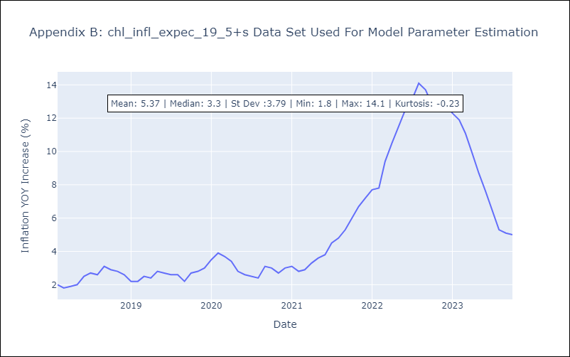

Appendix C: Residuals Analysis
Mean | 0.01
White Noise? | Yes
Normal? | Yes

